Scenario Test
No. | Issue type | Issue | Detail | User | Test by | Impact | Manday | Start | End | Actual | Test Result (Pass/Fail) | Status | Remark | Image | Test date | Re-Test Date
TC-1 | new | Sort เลขที่ Shipment | อ้างอิง 2000067479 เกิดหลาย DO และหลาย Shipment เบื้องต้นจากการพูดคุยในทีมประชุม ไม่สามารถรวมหลาย DO มาแสดงเป็น 1 Shipment ได้ แต่หน้าจอปัจจุบัน เลขที่ Shipment ไม่เรียงกัน ผู้ใช้งานดูได้ยาก ต้องการแก้ไข ให้ Sort เลขที่ Shipment ให้หน้าจอแสดงผล 4000109324 8100016621 4000109326 8100016621 4000109325 8100016622 4000109393 8100016622 | Tongsirichai | Delivery Department | Medium |  | 21.11.22 |  |  | Fail | Pending | เนื่องจากข้อมูลมาสลับ ต้องขอเวลาเนื่องจากทาง web sorting ข้อมูลจากเลขที่ DO เรียงลำดับทำ ให้การ Sort เลขจาก Shipment ยังไม่ได้ |  | 21.11.2022
TC-2 | exisitng | แสดงPopUp แจ้งเตือน | อ้างอิง 2000067623 เป็นกรณี SO เครดิตผ่านปกติ แต่ยังไม่เกิด DO หากผู้ใช้งานเข้ามาตรวจสอบสถานะ จะไม่ทราบเลยว่า อยู่ในขั้นตอนรอการผลิตสินค้า หรือ รอจัดส่ง จึงอยากให้เพิ่มแสดงข้อมูล PopUp (คล้ายๆกรณี เครดิตไม่ผ่าน) โดยแสดงข้อมูล " ____________________________" | Nattavut | Delivery Department | Medium | 1 | 21.11.22 | 22.11.22 | 1 | PASS | Complete | แก้ไขเรียบร้อย เพิ่มข้อความ สินค้ารอการผลิต กรุณาติดต่อผู้เกี่ยวข้อง | 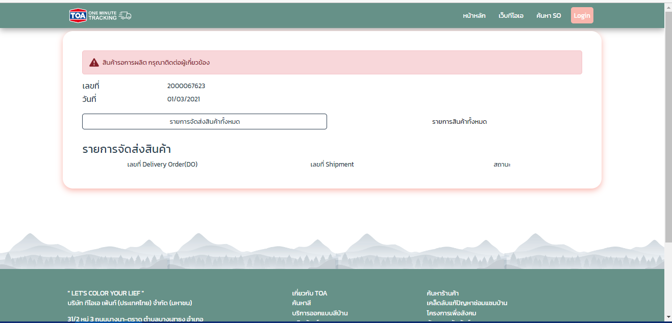 | 21.11.2022 | 8.12.2022 SO ที่ยังไม่เกิด DO มีข้อความแสดงแจ้งเตือน " สินค้ารอการผลิต กรุณาติดต่อผู้เกี่ยวข้อง"
TC-3 | exisitng | Error จำนวนจัดส่ง/ค้างส่ง | อ้างอิง 2000086920 ออเดอร์ สามารถจองสินค้าได้ ( เกิดเลข DO ) แต่ยังไม่เกิดเลขShipment ในข้อมูล แทบ "รายการสินค้าทั้งหมด" พบจำนวนจัดส่งบางรายการ แสดงค่า NaN รบกวนช่วยแก้ไข และตรวจสอบ SO อื่นๆ เคสนี้ด้วยครับ | Tongsirichai | Delivery Department | High | 1 | 21.11.22 | 22.11.22 | 1 | PASS | Complete | แก้ไขเรียบร้อย |  | 21.11.2022
TC-4 | new | Edit Text & Get Filed | แก้ไข เคล็บลับแก้ปัญหาซ่อมแซมบ้าน เป็น เคล็ดลับแก้ปัญหาซ่อมแซมบ้าน แก้ไข นักลงทนสัมพันธ์ เป็น นักลงทุนสัมพันธ์ และเพิ่มข้อมูลการติดต่อ TOA ด้านล่าง ต่อจาก ที่อยู่บริษัท (อ้างอิงจาก เว็บบริษัท) https://www.toagroup.com/th/home ติดต่อเรา สายตรงธุรกิจ : 02-335-5555 สายตรงบริการลูกค้าสัมพันธ์ : 02-335-5777 ฝ่ายบริการเครื่องผสมสีอัตโนมัติ : 02-335-5666 | Tongsirichai | Delivery Department | Low | 1 | 21.11.22 | 22.11.22 | 1 | PASS | Complete | แก้ไขเรียบร้อย |  | 21.11.2022
TC-5 | exisitng | Display Window on Mobile | Filed ข้อมูล สินค้าจัดส่งภายในวันที่ : ไม่แสดงค่า กรณีเปิดเว็บ One Minute Tracking บน โทรศัพท์ อ้างอิง SO : 2000067368 หรืออื่นๆ ที่มีข้อมูล วันที่ ในคอลัมน์สินค้าจัดส่งภายในวันที่ แสดงคอลัมน์ แต่ไม่แสดงค่า | Tongsirichai | Delivery Department | High | 2 | 21.11.22 | 23.11.22 | 1 | PASS | Complete | แก้ไขเรียบร้อย |  | 21.11.2022
TC-6 | exisitng | Display Window on Mobile | Filed ข้อมูล : ไม่แสดงค่า กรณีเปิดเว็บ One Minute Tracking บน โทรศัพท์ อ้างอิง SO : 2000067420 หรืออื่นๆ ที่มีข้อมูล (Ship.Con 03) สินค้าจัดส่งถึงบริษัท /ภายในวันที่/เบอร์ติดต่อบริษัทขนส่ง/เลขที่ใบรับ-ส่งสินค้าต้นทาง: แสดงคอลัมน์ แต่ไม่แสดงค่า | Tongsirichai | Delivery Department | High | 2 | 21.11.22 | 23.11.22 | 1 | PASS | Complete | แก้ไขเรียบร้อย |  | 21.11.2022

Issue
No. | Image | Remark
1 | 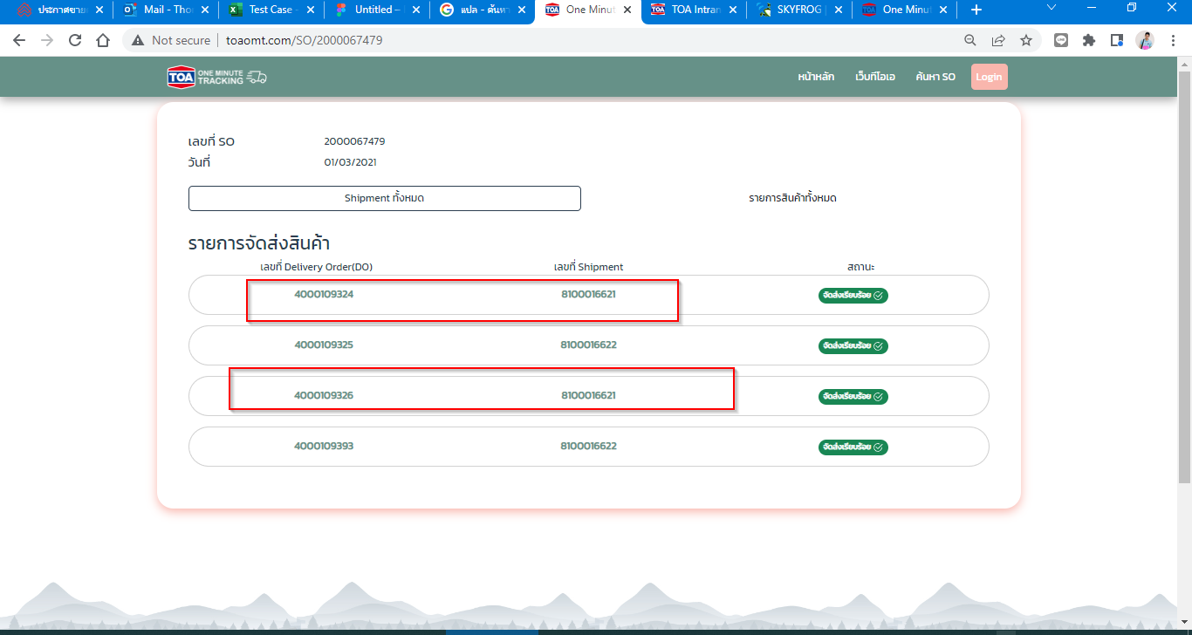 | 2000067479
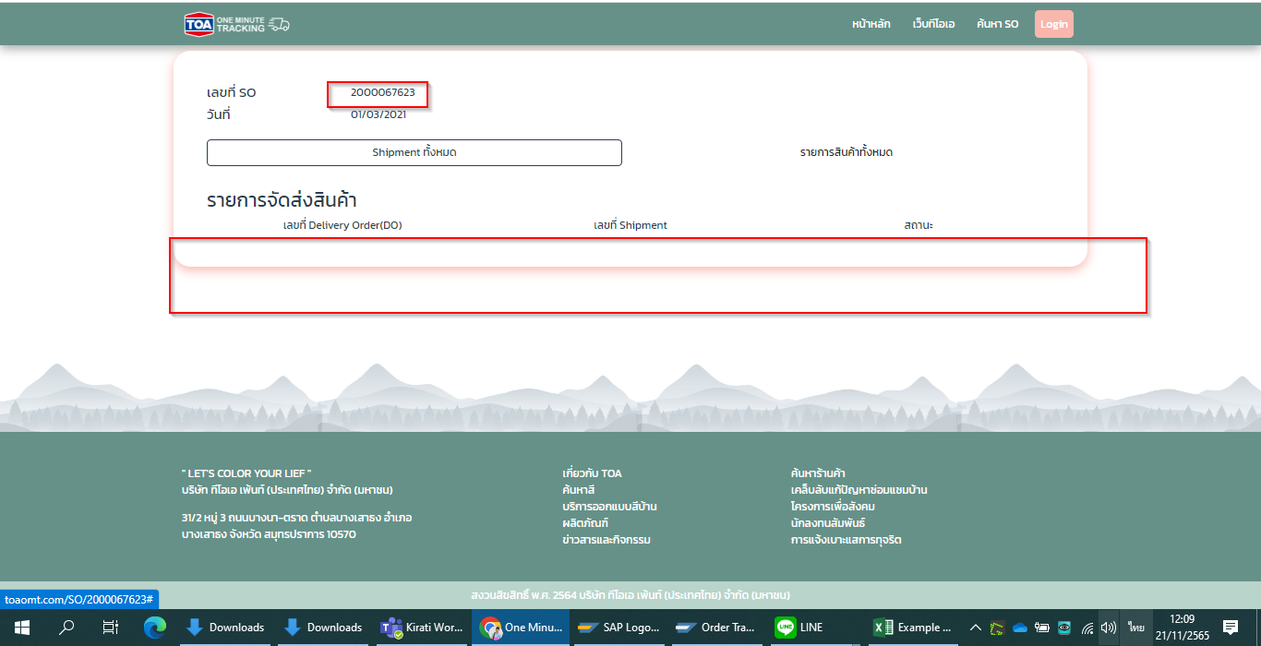 2 | 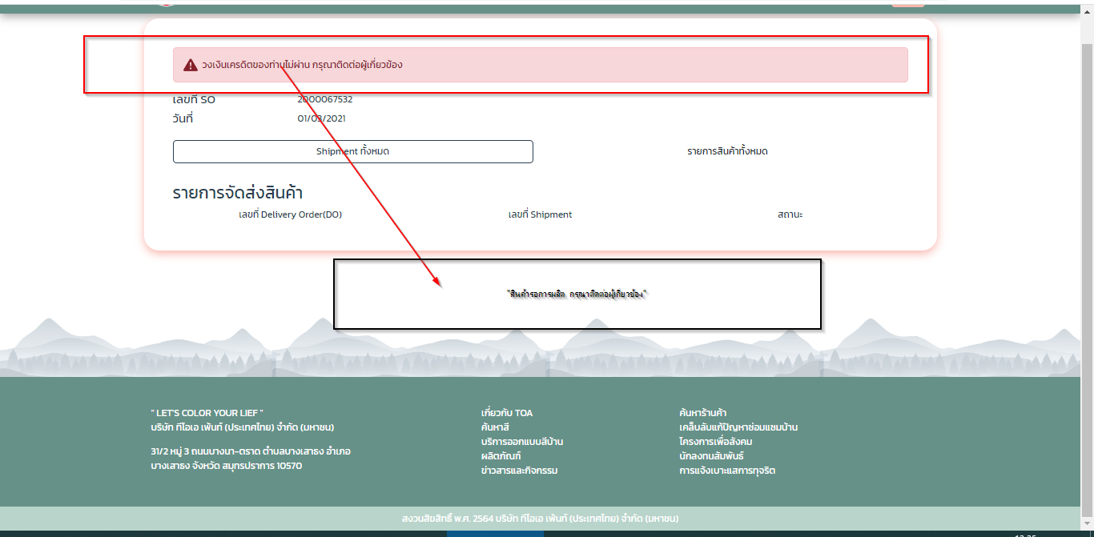 | 2000067623
3 | 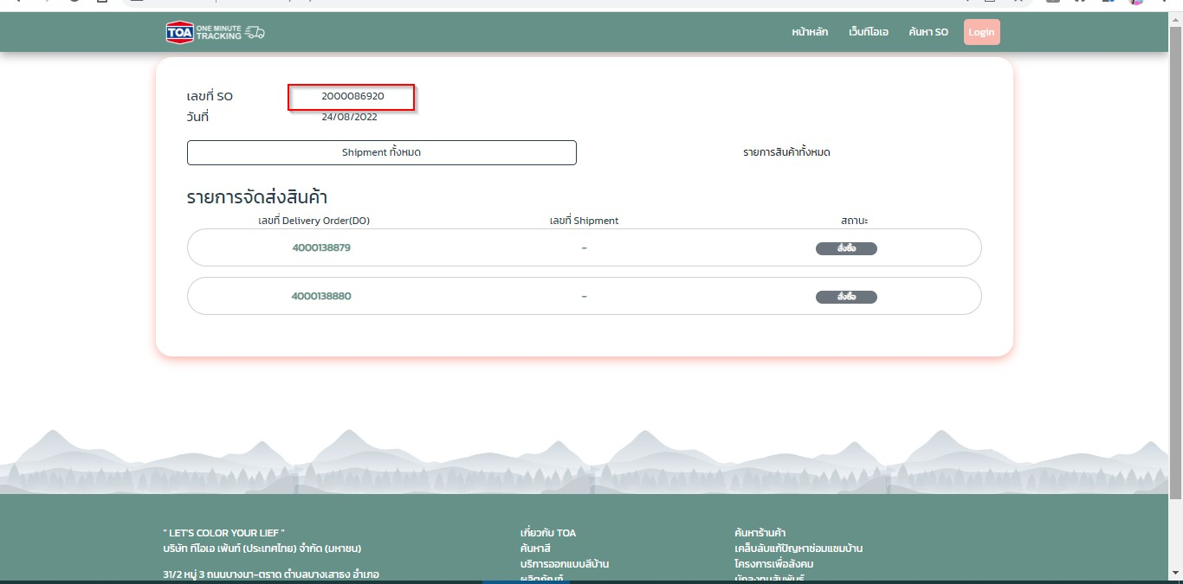 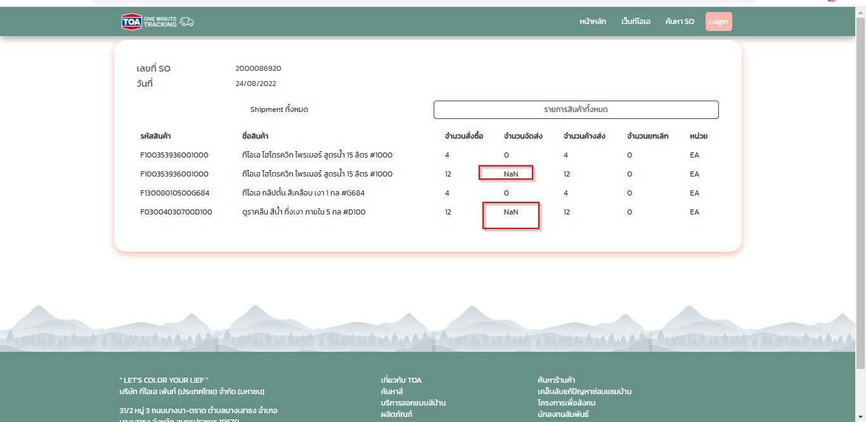
4 | 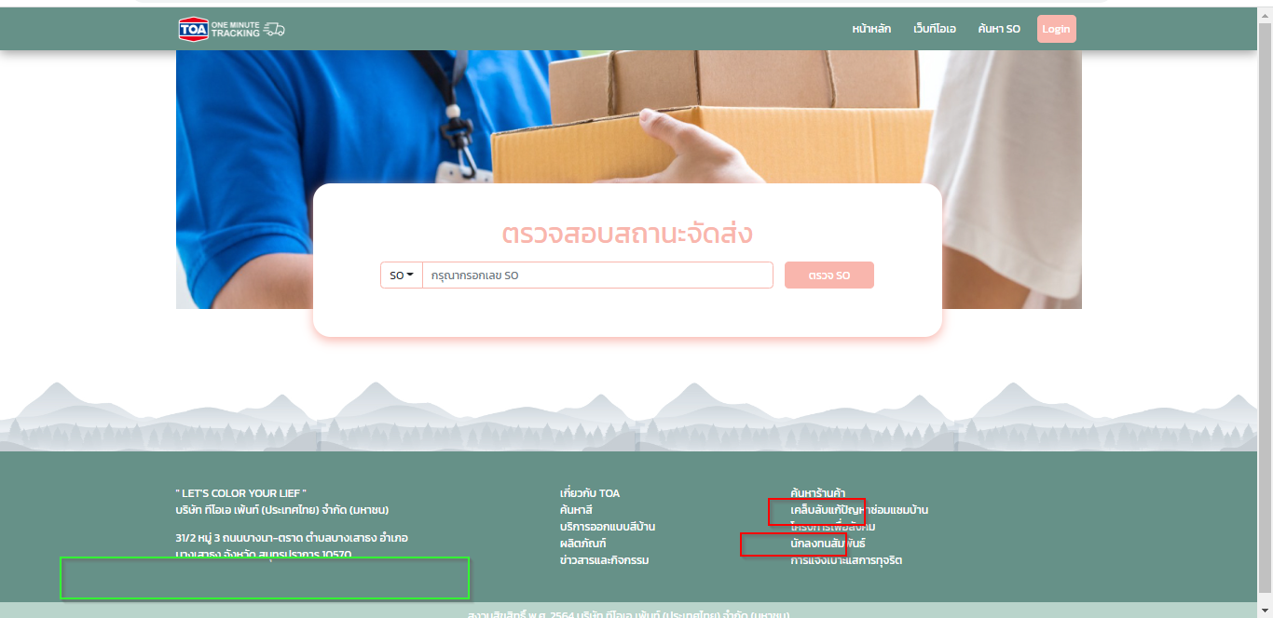 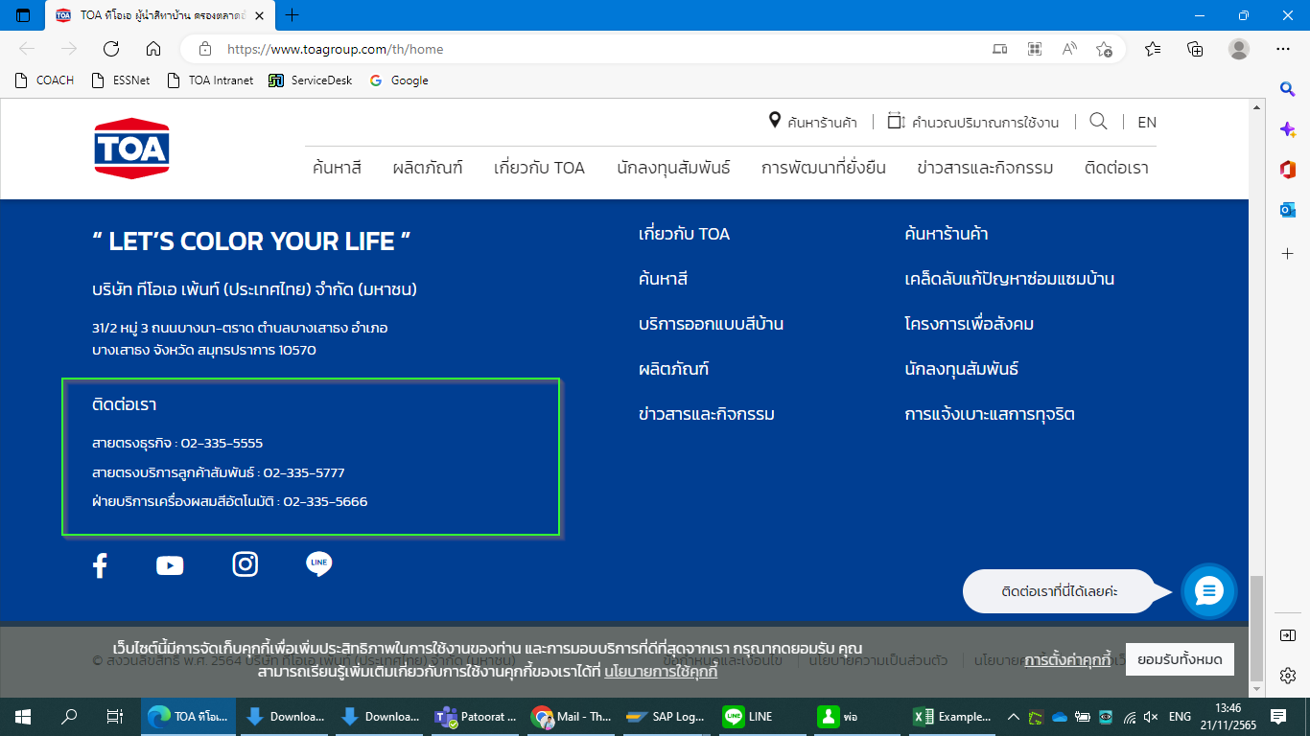 | Display Window
5 | 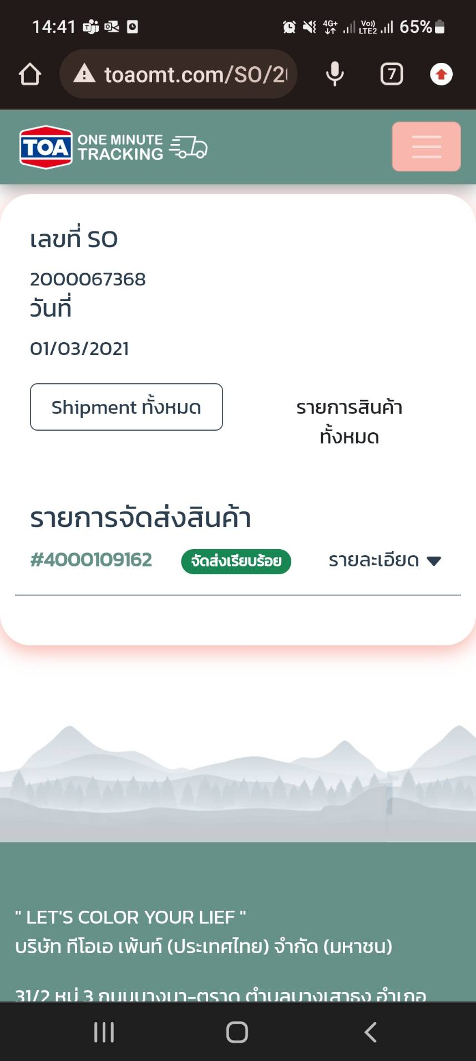 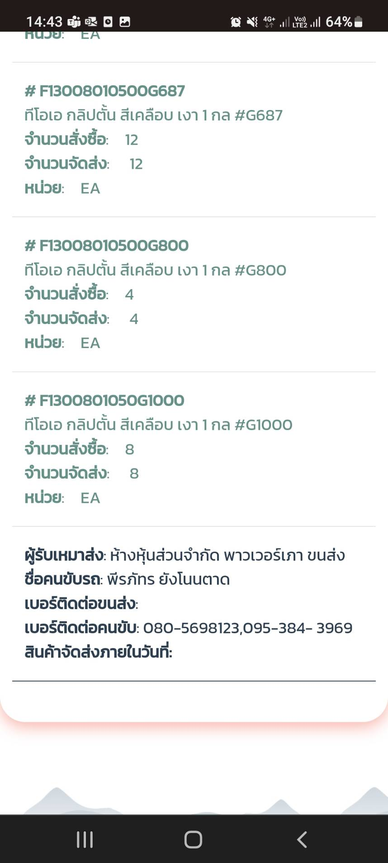 | Display Window on Mobile
6 | 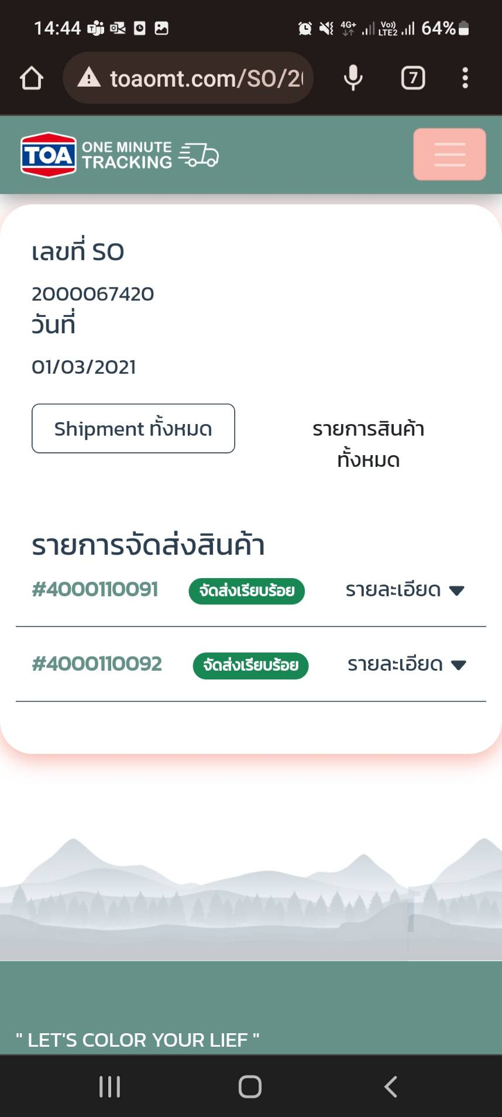 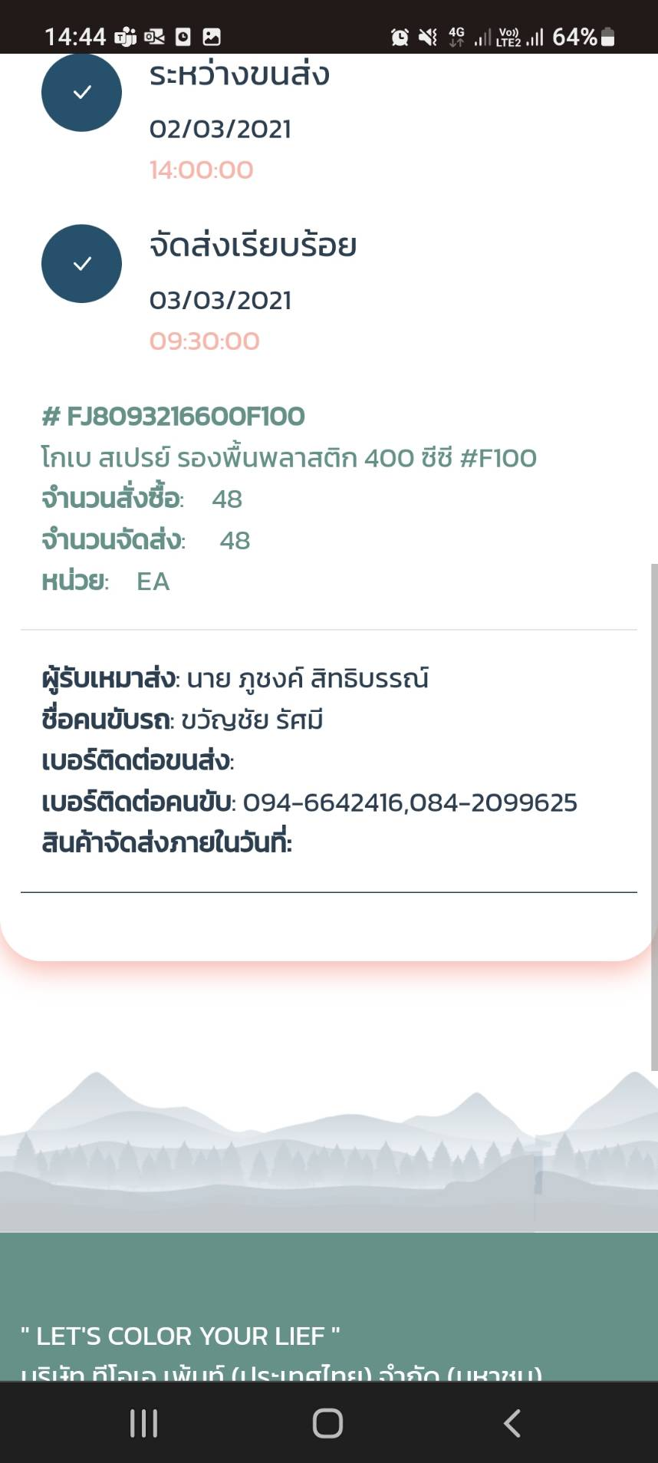 | Display Window on Mobile
7
8

